Lista de Chequeo Req 01-26
SENA - REGIONAL ANTIOQUIA
Centro de Servicio y Gestión Empresarial
Lista de Chequeo - Cuarto Avance REACT - FASTAPI
1. DATOS DEL APRENDIZ Y DEL PROGRAMA
Nombre del Aprendiz: |  | Anderson Florez Florez | Fecha de Presentación: | 11/09/2026
Documento de Identidad: |  | 1020116685 | Ficha de Caracterización: | 3406204
Programa de Formación: |  | ADSO (Análisis y Desarrollo de Software) | Trimestre / Ambiente: | 03 /
Competencia: |  | React | Instructor: | Jhan Hader Muñoz
2. INDICADORES DE AVANCE Y CALIFICACIÓN
Total Requerimientos: | 26 | Requerimientos Cumplidos: | % de Avance de Proyecto:
Estado de Avance: |  |  | Valoración Final Instructor: | Aprobado / No Aprobado
3. LISTA DE CHEQUEO - REQUERIMIENTOS DETALLADOS DEL ENTREGABLE (01 AL 26)
No. | Requerimiento | Detalle / Criterio de Aceptación | Espacio para Evidencia / Captura de Pantalla | Observaciones del Aprendiz / Notas de Entrega
REQ-01 | Arquitectura Tecnológica | Integración Full Stack: Frontend React + Vite consumiendo endpoints FastAPI en formato JSON mediante fetch, Axios u otra librería. Conexión Backend a Base de Datos relacional SQL. | 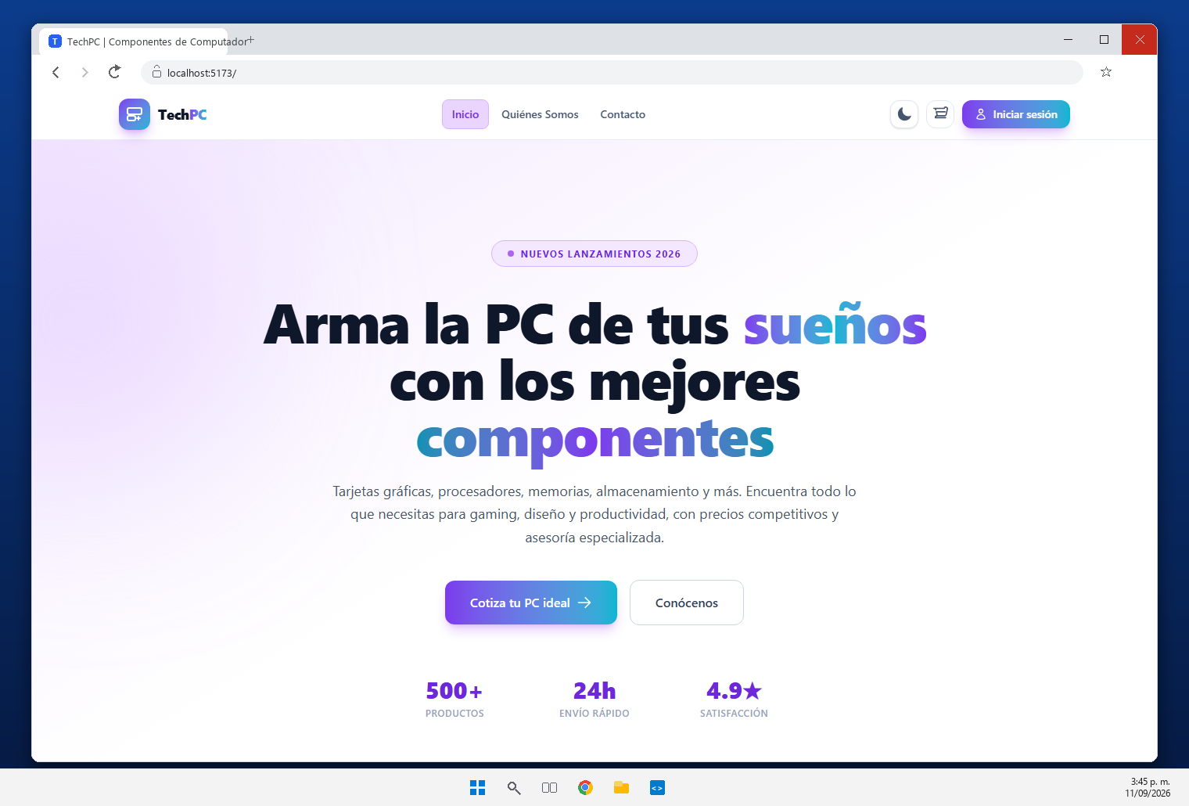 | Frontend React + Vite consumiendo la API FastAPI en formato JSON (frontend/src/utils/api.js -> http://localhost:8000/api) y backend conectado a MySQL. La pagina de inicio lista los productos de GET /api/productos.
REQ-02 | Carpeta Backend con FastAPI | Organización clara del proyecto separando Frontend y Backend. Estructura sugerida para el backend con subcarpeta app/ y dependencias. | 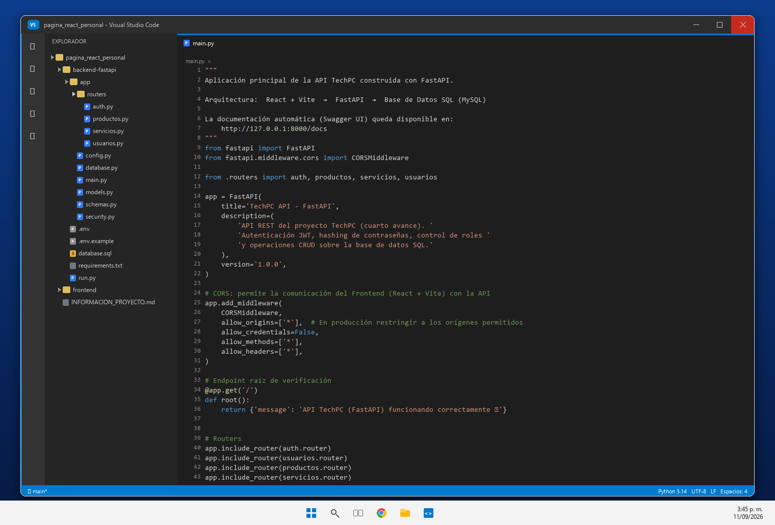 | Proyecto separado en frontend/ y backend-fastapi/, con subcarpeta app/ (main.py, config.py, database.py, models.py, schemas.py, security.py y routers/).
REQ-03 | Entorno FastAPI | Configuración y activación de entorno virtual Python (venv) e instalación de dependencias principales registradas en requirements.txt (fastapi, uvicorn, sqlalchemy, etc.). | 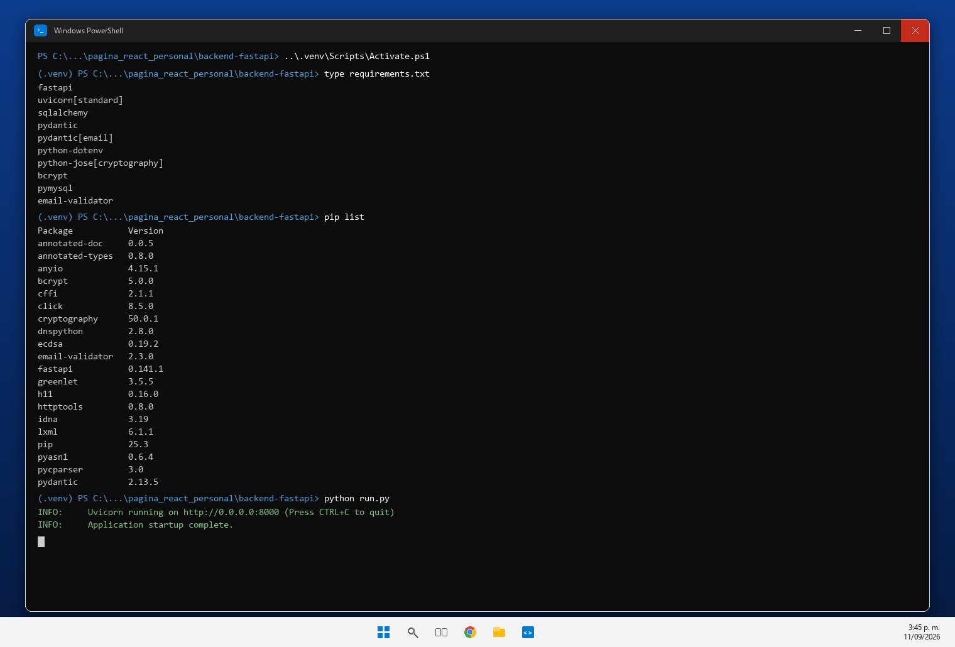 | Entorno virtual Python (.venv) con las dependencias instaladas desde requirements.txt: fastapi, uvicorn, sqlalchemy, pydantic, python-jose, bcrypt, pymysql, python-dotenv y email-validator.
REQ-04 | Base de Datos SQL | Estructura relacional SQL mantenida y completada con mínimo las entidades: Usuarios, Roles, Permisos, Productos y Servicios. | 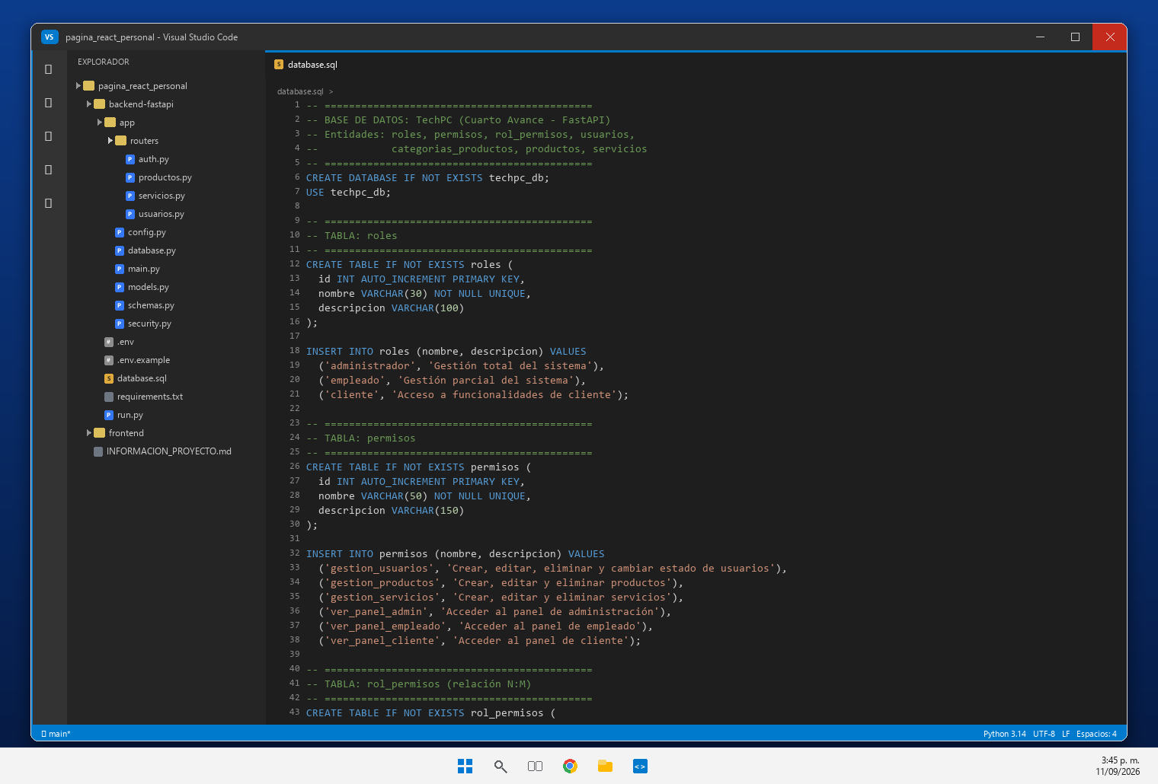 | Base de datos relacional MySQL techpc_db definida en backend-fastapi/database.sql con roles, permisos, rol_permisos, usuarios, categorias_productos, productos y servicios.
REQ-05 | Tabla de Usuarios | Estructura con campos: Nombre, Apellido, Tipo/Número documento, Dirección, Teléfono, Correo, Contraseña, Rol, Estado. La contraseña debe almacenarse SOLO con hash seguro. | 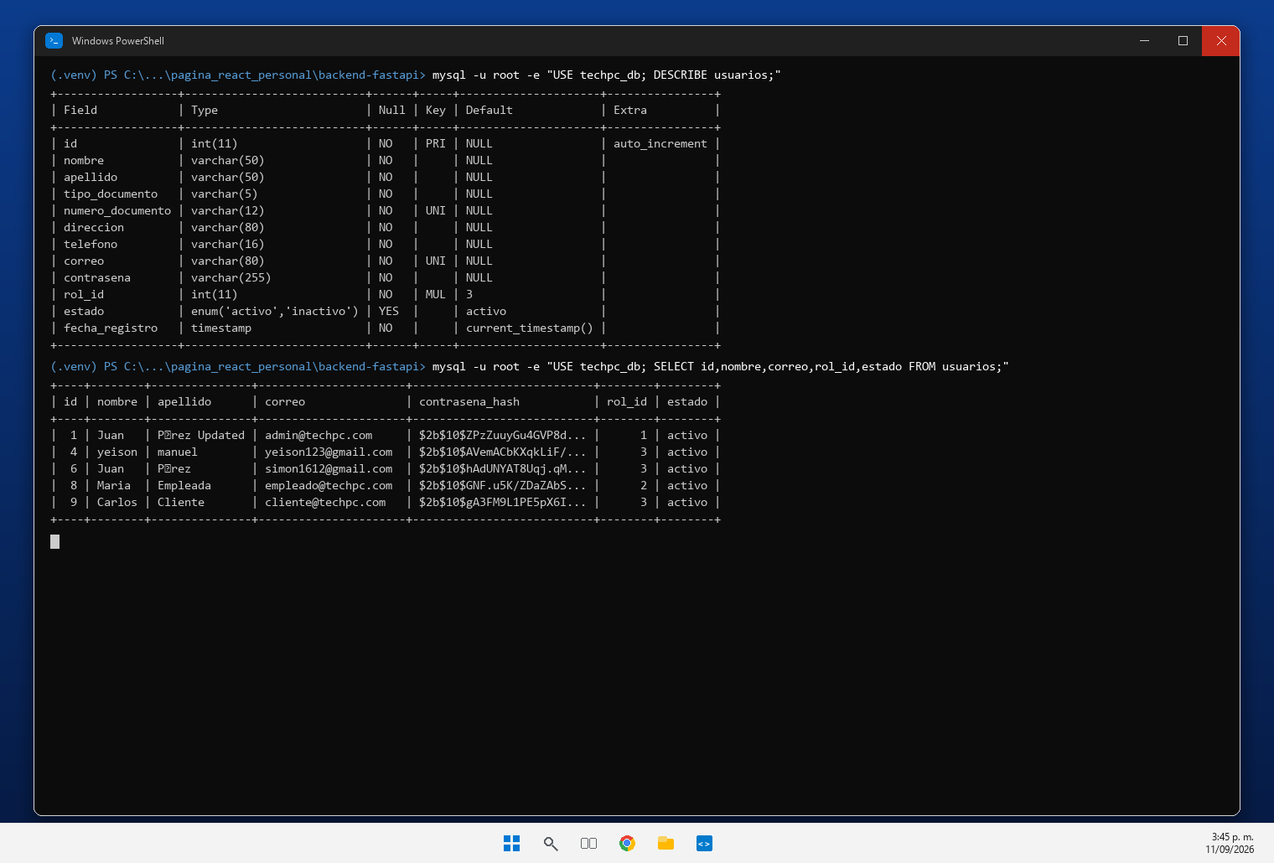 | DESCRIBE usuarios muestra los campos exigidos (nombre, apellido, tipo_documento, numero_documento unico, direccion, telefono, correo unico, contrasena, rol_id y estado). El SELECT evidencia que la contrasena se guarda como hash bcrypt.
REQ-06 | Modelos y Esquemas | Separación en FastAPI de modelos SQLAlchemy (Base de Datos) y esquemas Pydantic (Validación). Esquemas deben validar tipos, campos obligatorios, longitudes y formatos. | 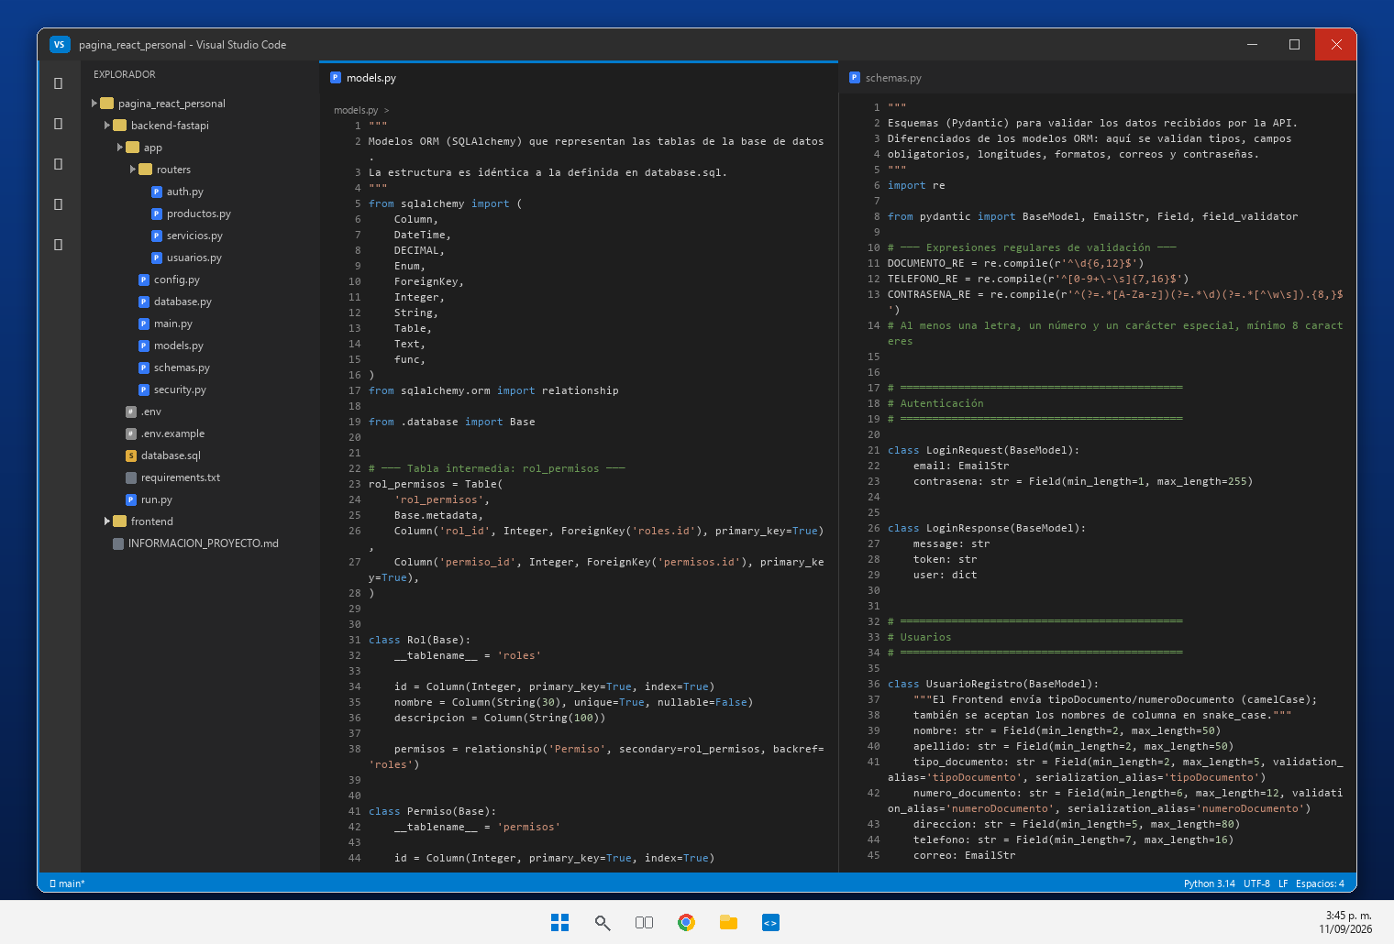 | app/models.py define los modelos SQLAlchemy y app/schemas.py los esquemas Pydantic, que validan tipos, campos obligatorios, longitudes, correo y contrasena.
REQ-07 | Conexión DB con FastAPI | Establecer conexión funcional con SQL. Parámetros de configuración mediante variables de entorno en archivo .env sin exponer contraseñas en código fuente. | 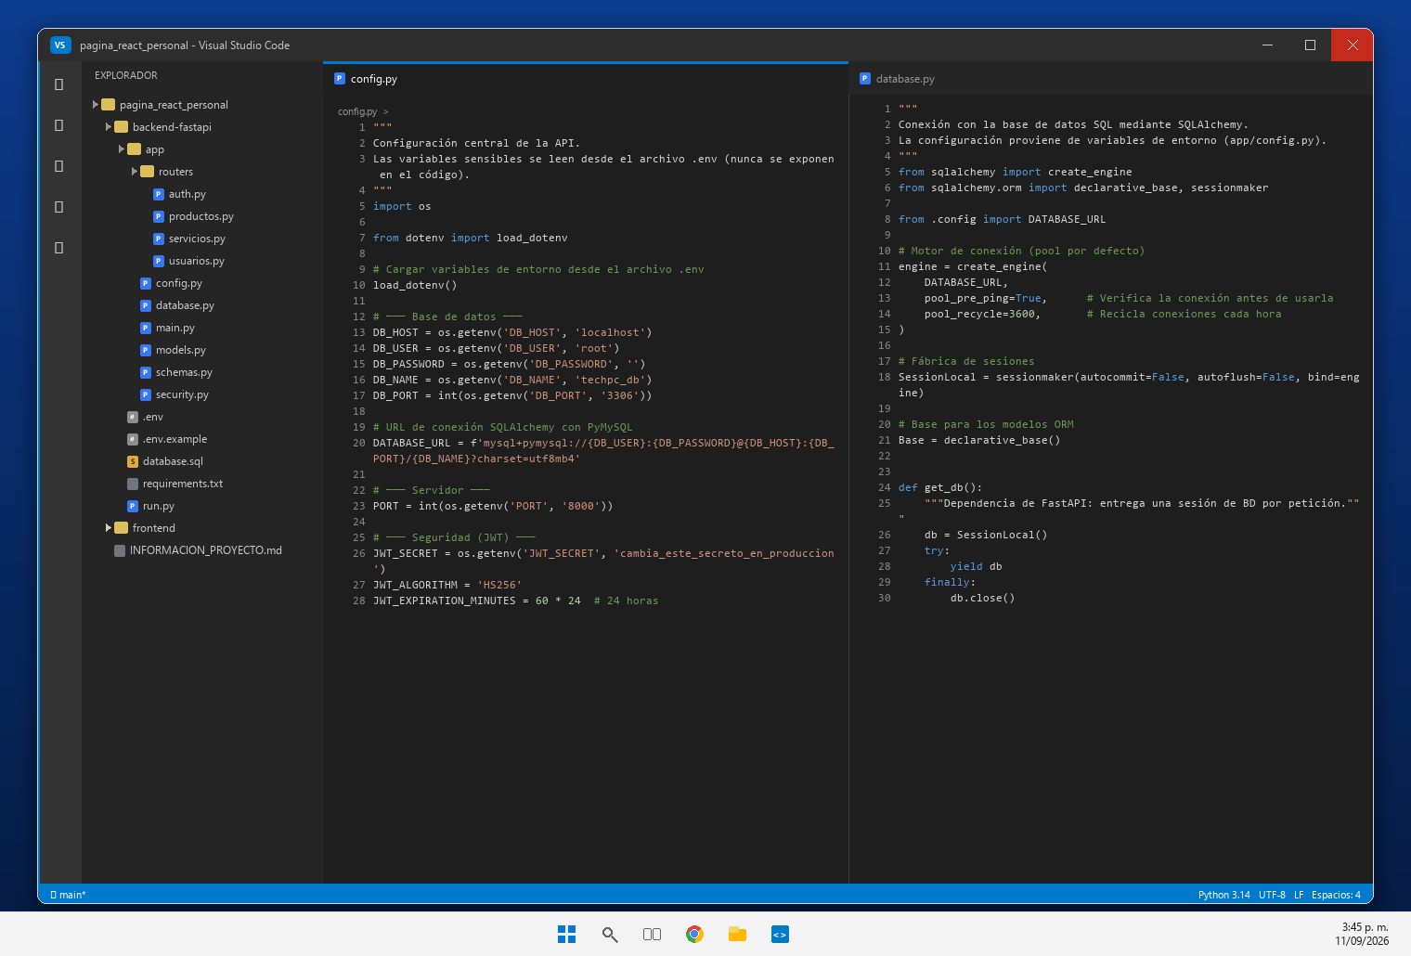 | app/config.py construye la DATABASE_URL con las variables de entorno y app/database.py crea el engine de SQLAlchemy (pool_pre_ping) que consume la API.
REQ-08 | Conexión FrontEnd, BackEnd y DB | Comunicación interactiva. El formulario React envía peticiones a FastAPI, que realiza re-validación (independiente del FrontEnd y opera sobre la base de datos SQL. | 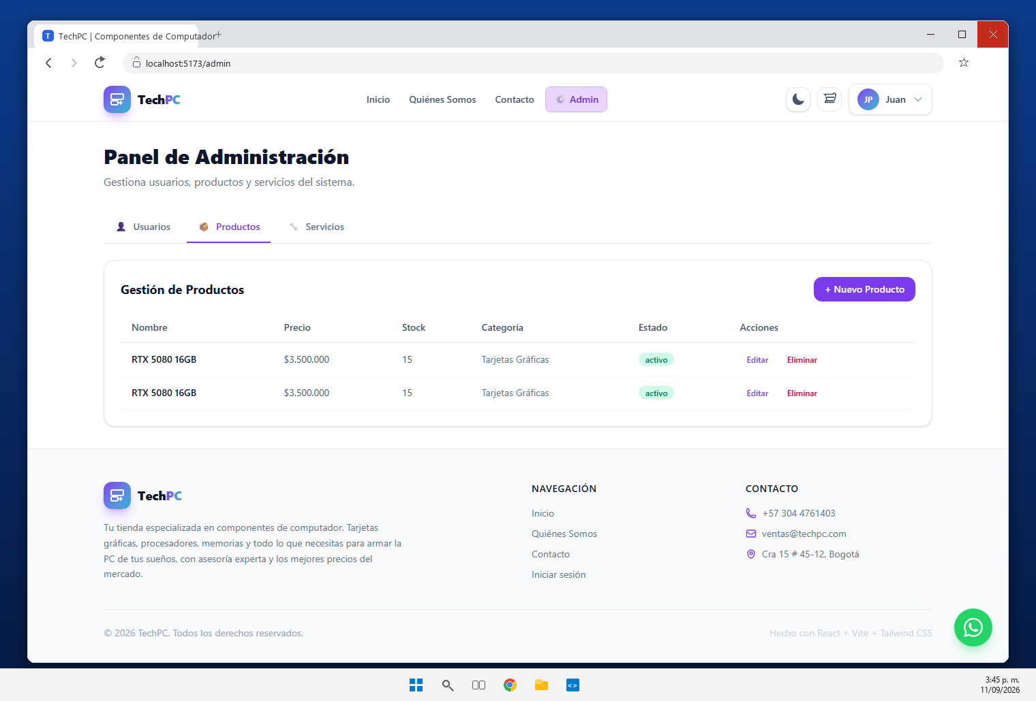 | Comunicacion React -> FastAPI -> MySQL verificada: el panel de administracion muestra los productos y servicios que la API lee de la base de datos.
REQ-09 | Registro de Clientes | Formulario de registro conectado a POST /api/usuarios/registro. Flujo completo: validaciones, verificación de no duplicados (correo/doc), hash de contraseña, guardar y respuesta JSON. | 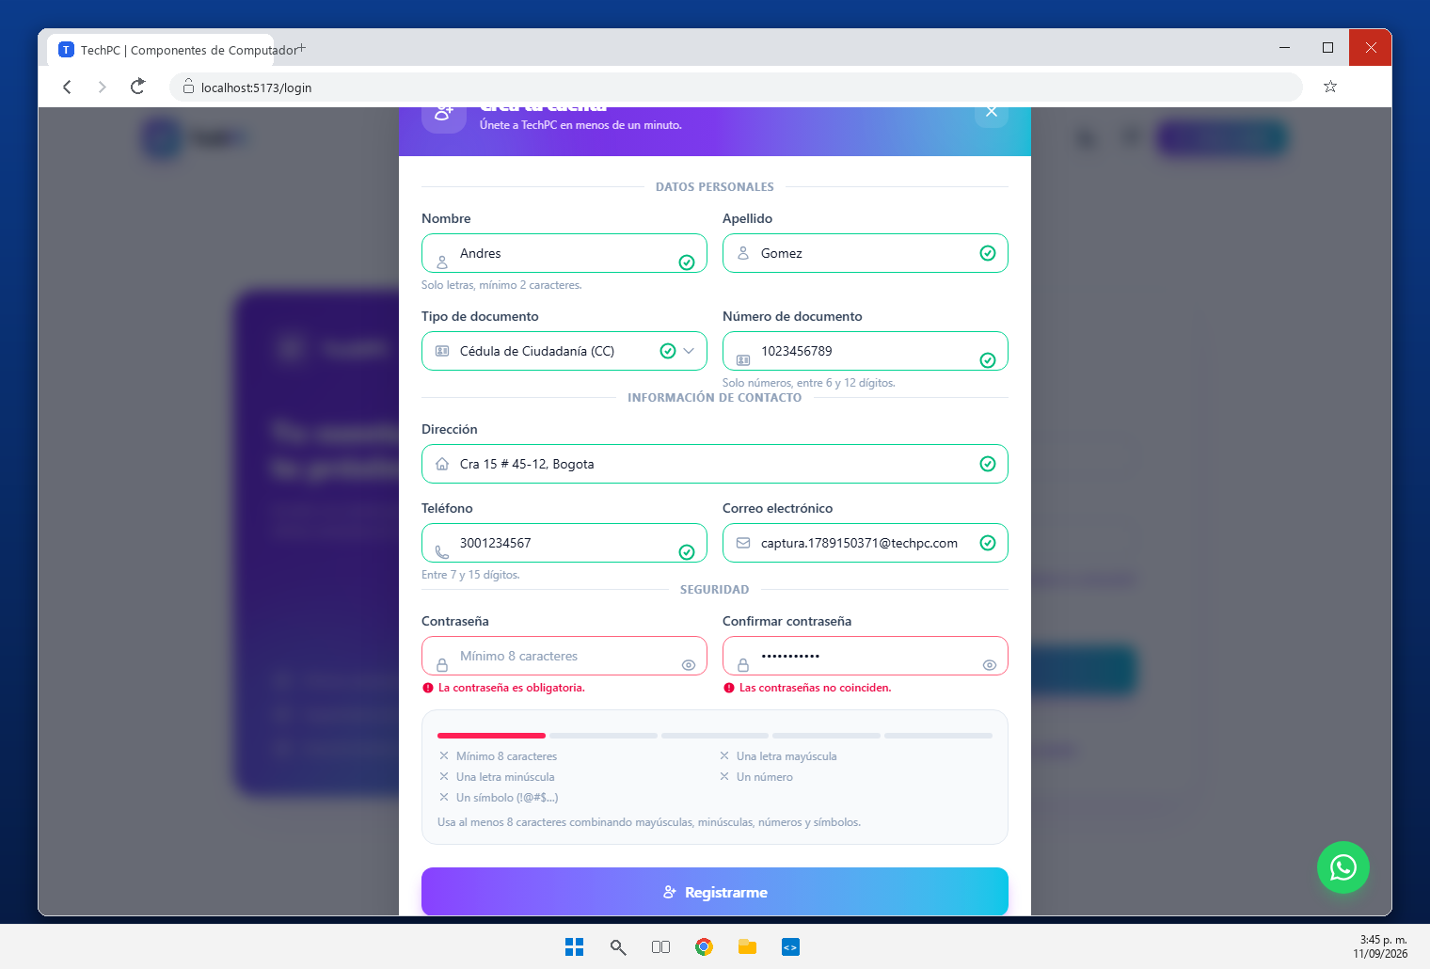 | Registro conectado a POST /api/usuarios/registro: validaciones en React y FastAPI, verificacion de no duplicados (correo y documento), hash bcrypt de la contrasena y respuesta JSON.
REQ-10 | Inicio de Sesión | Formulario de login conectado a POST /api/auth/login. Flujo de inicio de sesión: FastAPI verifica credenciales y genera un JSON Web Token (JWT) si son correctas. | 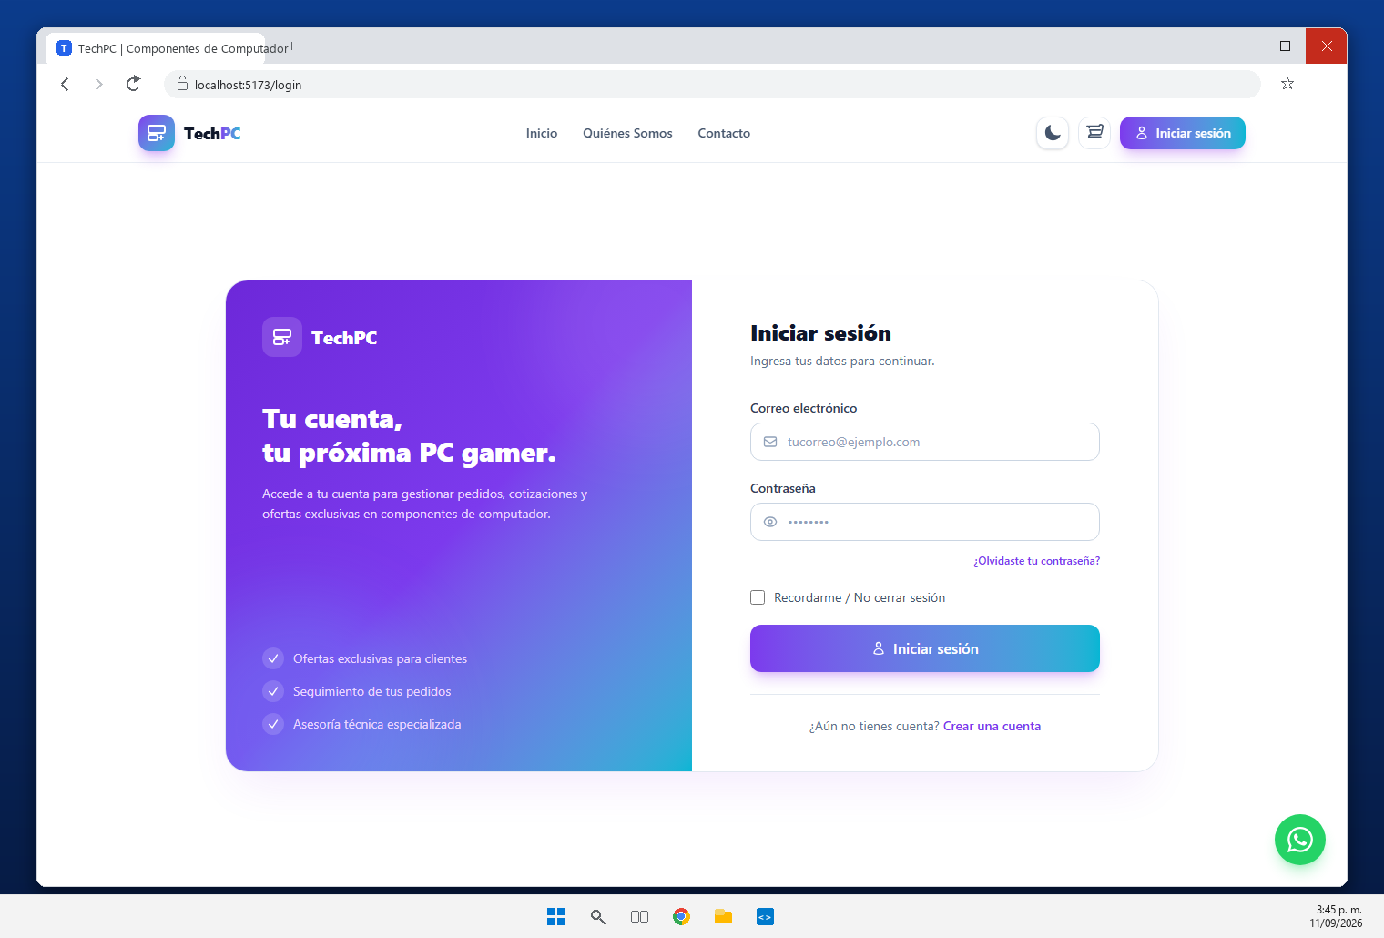 | Login conectado a POST /api/auth/login: FastAPI verifica las credenciales contra la base de datos y genera un JSON Web Token (JWT) con expiracion de 24 horas.
REQ-11 | Autenticación JWT | React envía el token en la cabecera (Authorization: Bearer TOKEN) en las peticiones que lo requieran. FastAPI verifica firma, validez, expiración, usuario y rol asociado. | 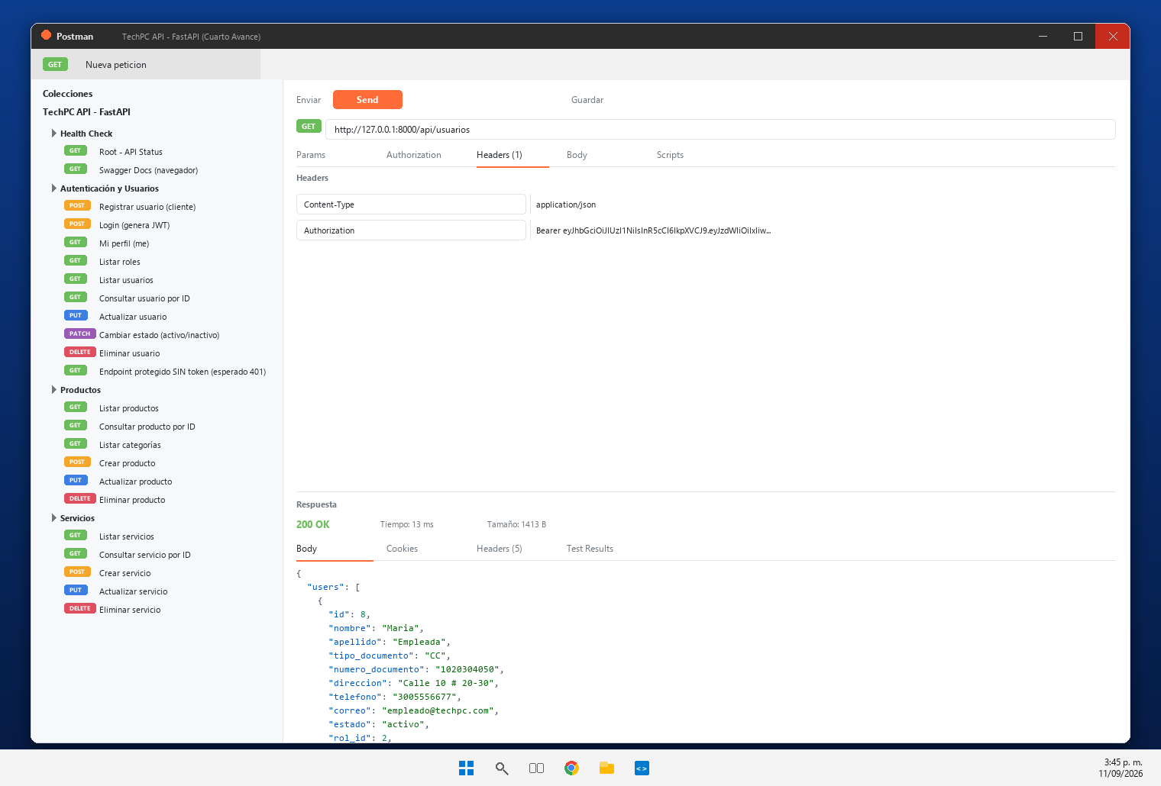 | El token se almacena en el navegador y se envia en la cabecera Authorization: Bearer <token> (frontend/src/utils/api.js). La API responde 200 al listar usuarios con token valido y 401 sin token.
REQ-12 | Control de Roles | Roles mínimos: Administrador, Empleado, Cliente. Control implementado en Frontend y Backend (BE tiene la autorización definitiva). Roles definen accesos y funciones. | 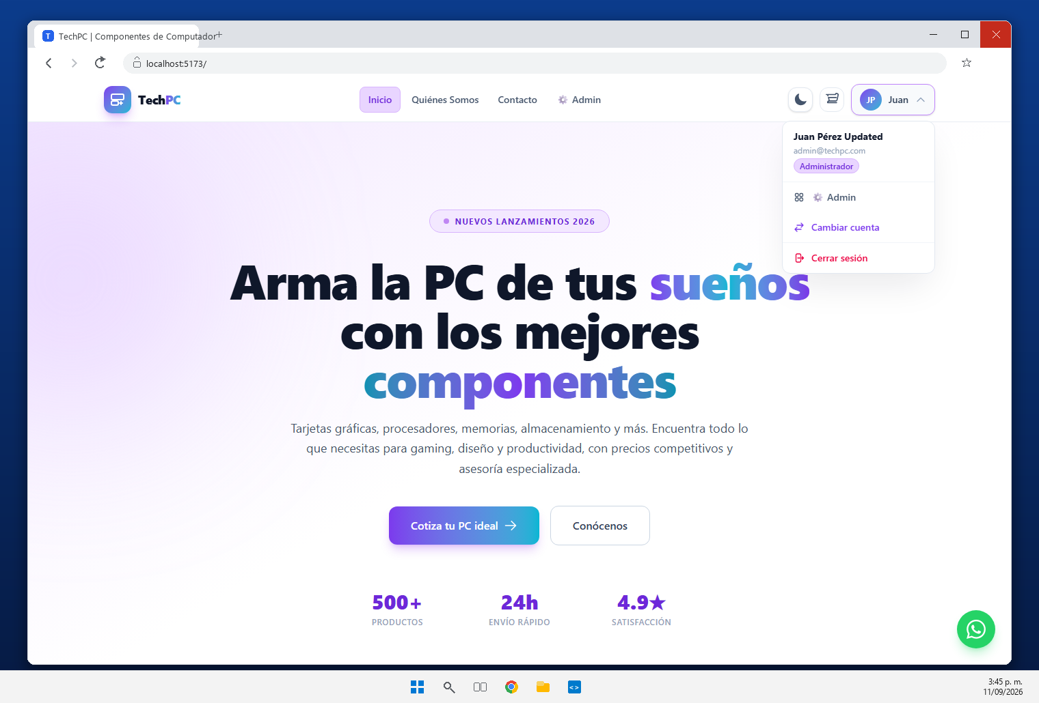 | Roles administrador, empleado y cliente. El backend aplica la autorizacion definitiva con dependencias y React restringe los paneles segun el rol del usuario autenticado.
REQ-13 | Protección de Endpoints | Endpoints con JWT protegidos. Bloqueo de accesos manuales alterando URLs del navegador. FastAPI utiliza dependencias para verificar identidad. | 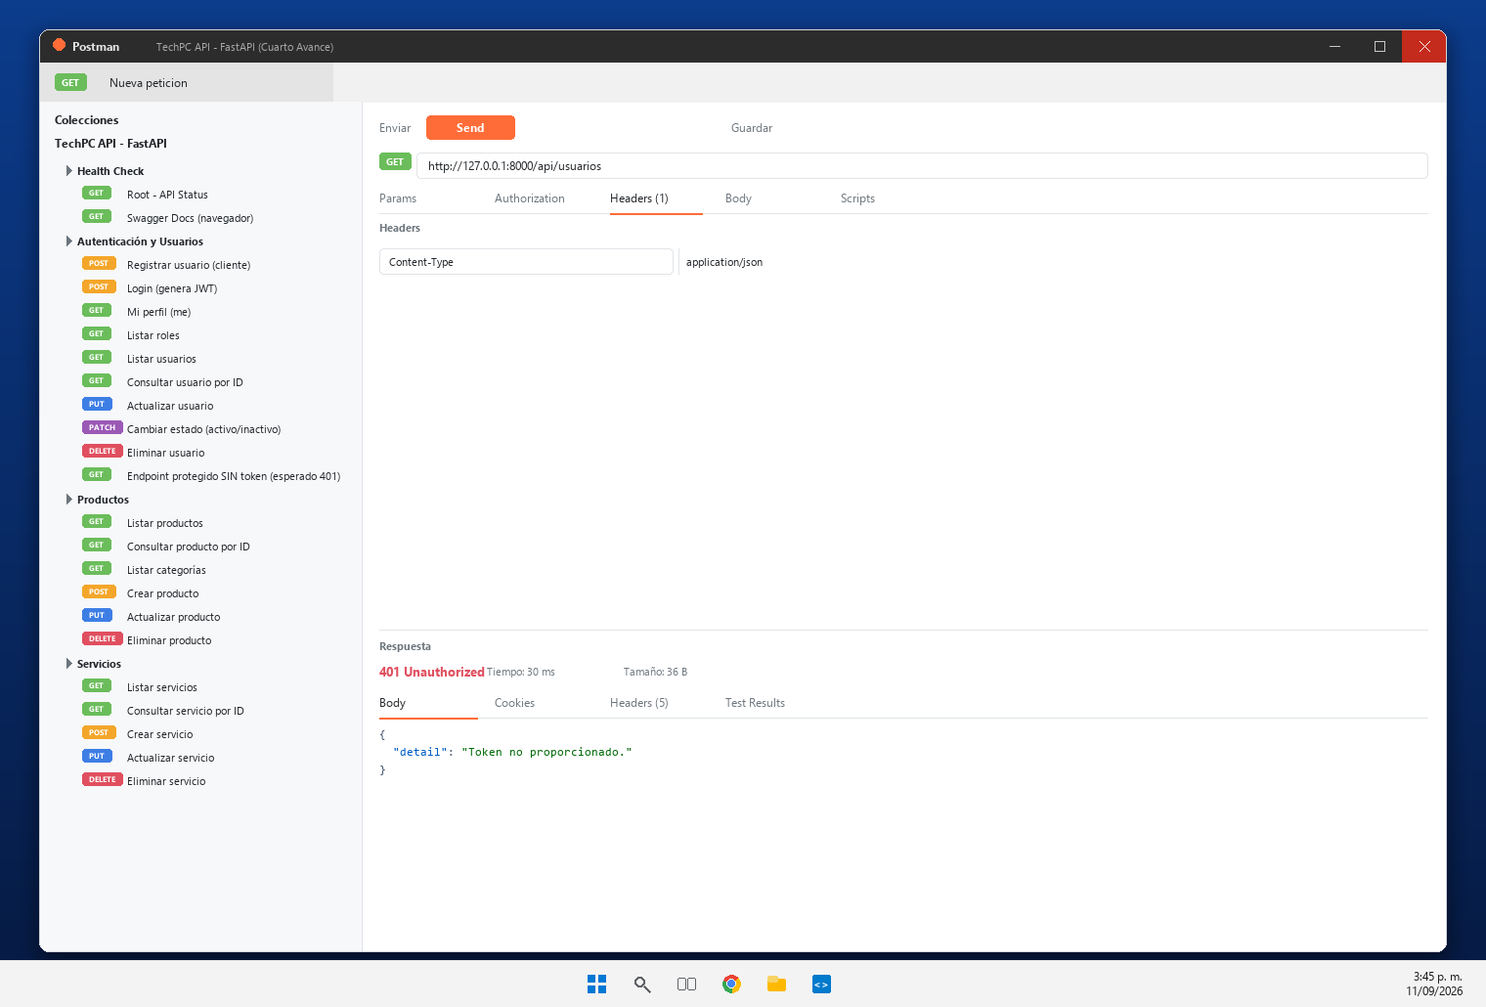 | Los endpoints protegidos con JWT responden 401 {'detail': 'Token no proporcionado.'} al llamarlos sin token. Ademas, abrir /admin sin sesion redirige al inicio.
REQ-14 | Endpoints de la API | Creación de endpoints para la gestión de Usuarios, Productos y Servicios (operaciones REST con rutas estructuradas por entidad). | 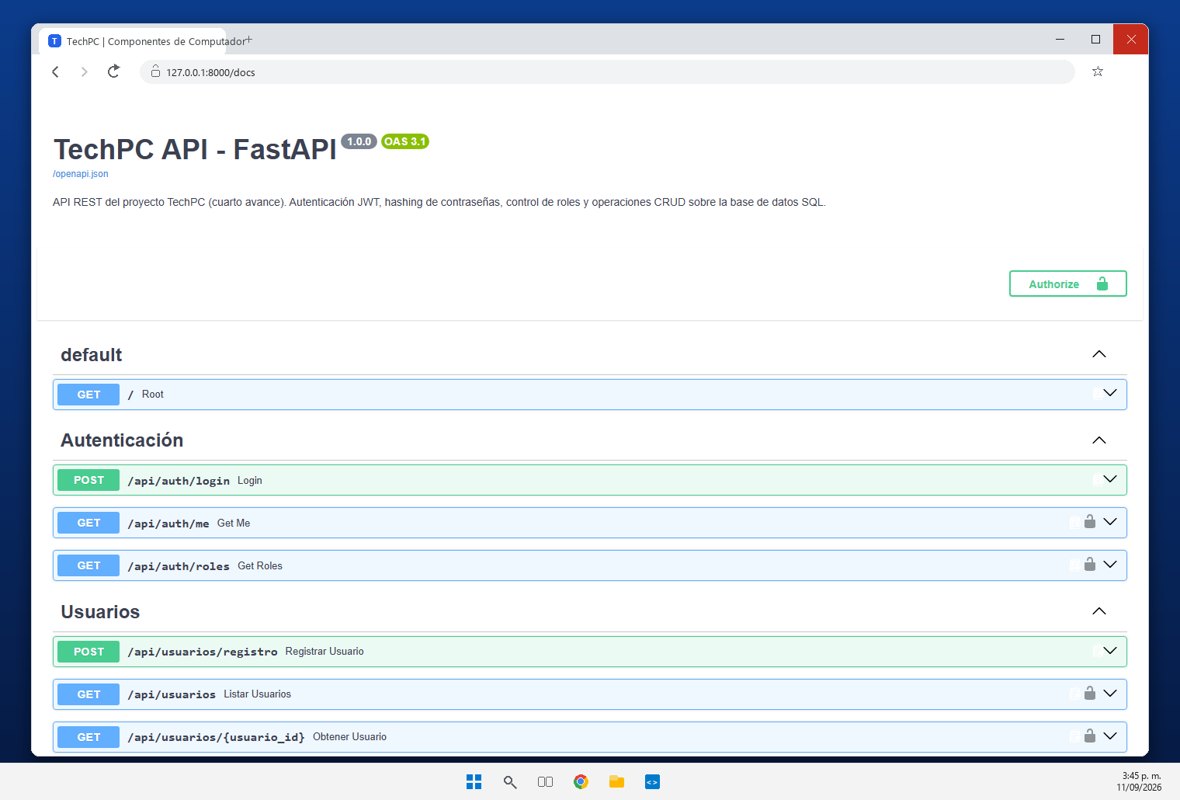 | Endpoints REST en espanol para Usuarios, Productos y Servicios, agrupados por entidad en la documentacion: /api/auth, /api/usuarios, /api/productos y /api/servicios.
REQ-15 | Métodos HTTP | Implementación y demostración de los métodos estándar GET, POST, PUT, PATCH, DELETE usando Postman u otra herramienta equivalente. | 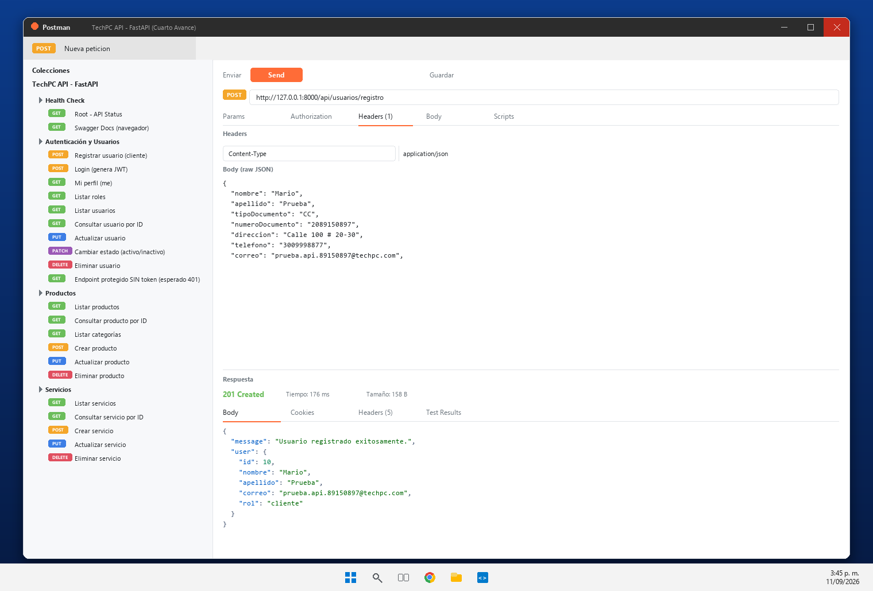 | Metodos implementados y probados contra la API en ejecucion: POST /api/usuarios/registro (201), GET /api/usuarios (200 con token, 401 sin token), PUT (200), PATCH (200) y DELETE (200).
REQ-16 | Operaciones CRUD Usuarios | CRUD completo en usuarios para Consultar, Crear, Editar, Actualizar, Eliminar y Cambiar Estado (Activo/Inactivo para mantener consistencia histórica). | 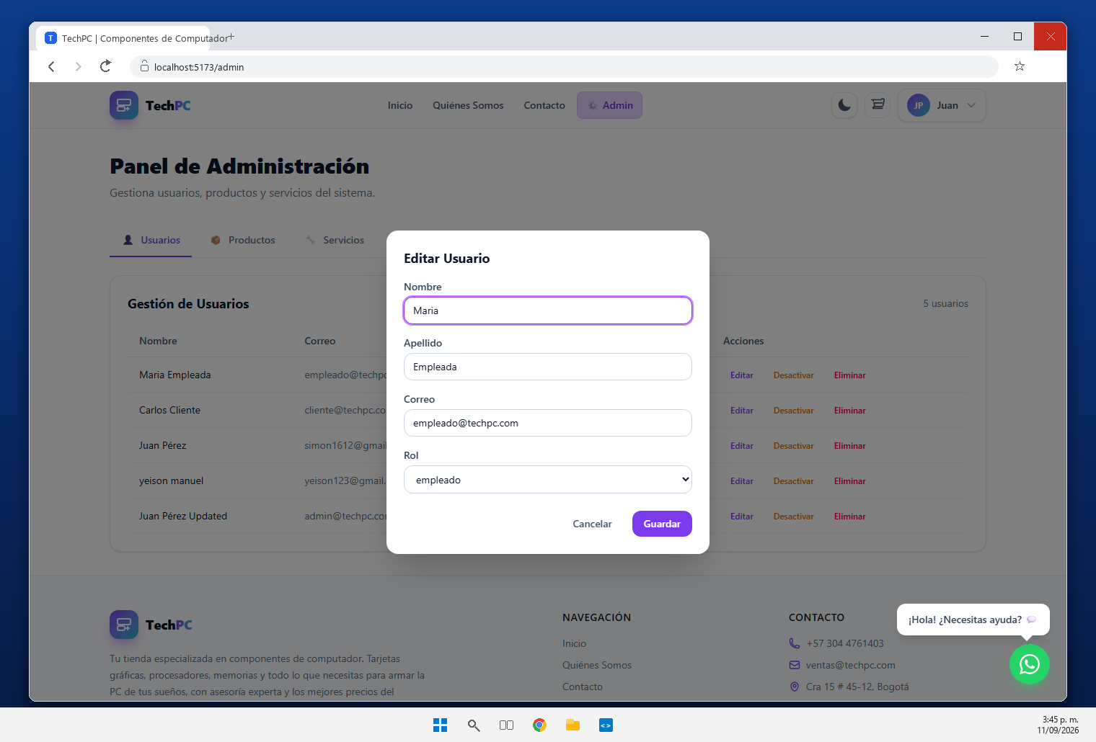 | CRUD completo de usuarios: consultar, crear, editar (PUT /api/usuarios/{id}), cambiar estado activo/inactivo (PATCH /api/usuarios/{id}/estado) y eliminar (DELETE).
REQ-17 | Panel de Administración | Panel protegido por autenticación y autorización desarrollado en React, Vite, Tailwind CSS y FastAPI. Solo administradores pueden gestionar usuarios y módulos del proyecto. | 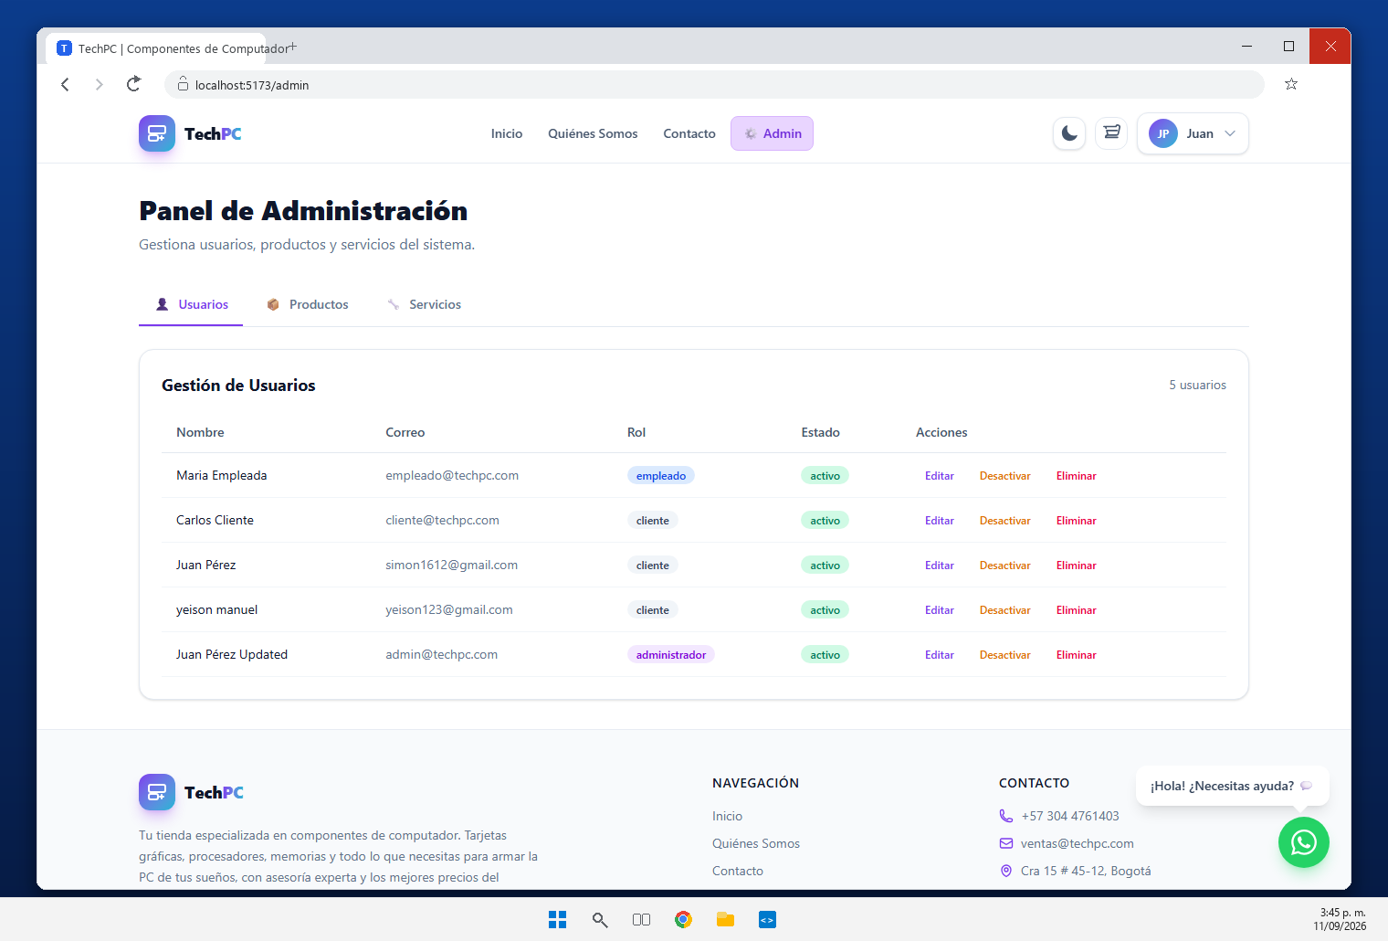 | Panel de administracion en React + Vite + Tailwind (ruta /admin) protegido por autenticacion y autorizacion. Gestiona usuarios, productos y servicios.
REQ-18 | Panel de Empleado | Panel que restringe el acceso mostrando únicamente las funcionalidades correspondientes al rol de empleado. BE valida el rol antes de permitir operaciones restringidas. | 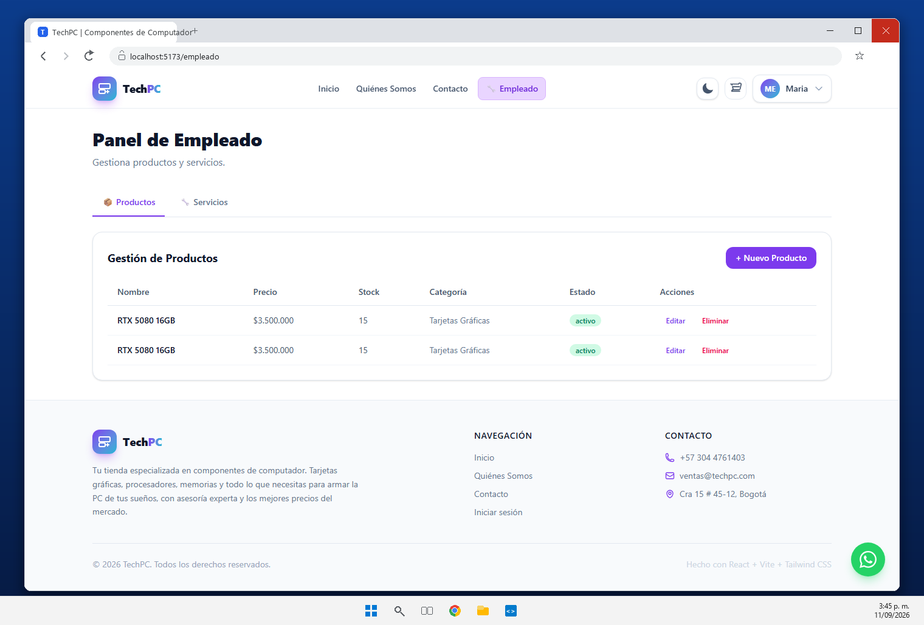 | Panel de empleado (/empleado) que solo muestra la gestion de productos y servicios. FastAPI valida el rol antes de permitir estas operaciones.
REQ-19 | Panel de Cliente | Panel para el rol de cliente donde accede a sus servicios y productos. El sistema identifica al usuario mediante la información contenida en el JWT. | 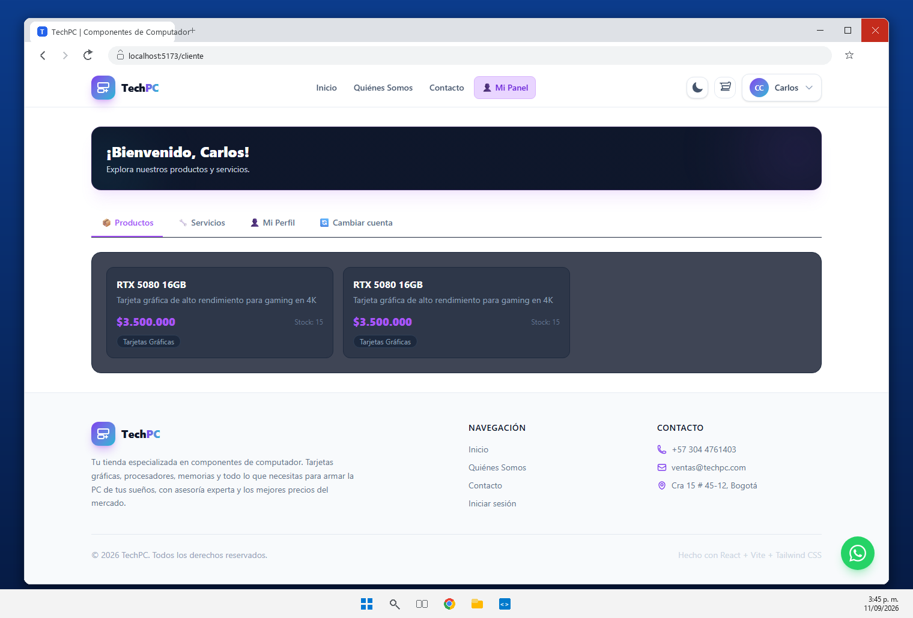 | Panel de cliente (/cliente) con productos, servicios, perfil y cambio de cuenta. El usuario se identifica con la informacion contenida en el JWT.
REQ-20 | Usuario en el Navbar | React muestra el nombre del usuario autenticado en el Navbar tras el login exitoso (ej. 'Bienvenido, Juan | Cerrar sesión'). Se actualiza automáticamente al cerrar sesión. | 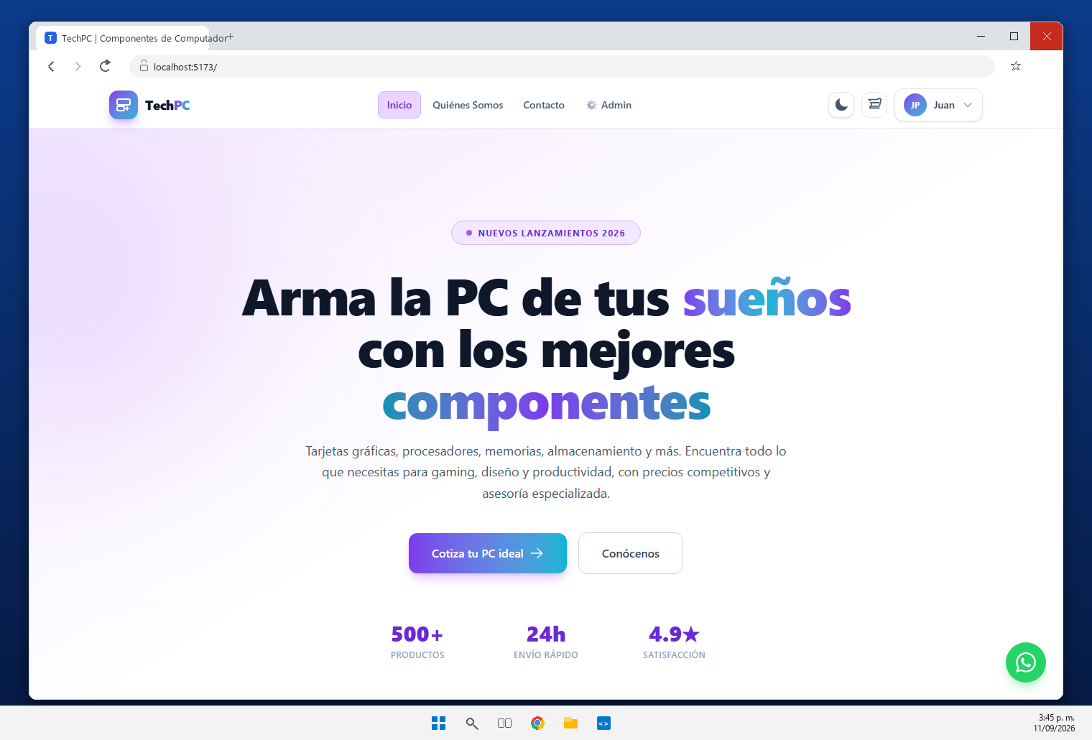 | El Navbar muestra el nombre del usuario autenticado y su menu (panel, cambiar cuenta, cerrar sesion). Se actualiza automaticamente al cerrar sesion.
REQ-21 | Validaciones Tiempo Real | Validación de campos obligatorios, longitudes mín/máx, tipos de datos, expresiones regulares, correos, teléfonos y contraseñas. Ejecución obligatoria tanto en React como en FastAPI. | 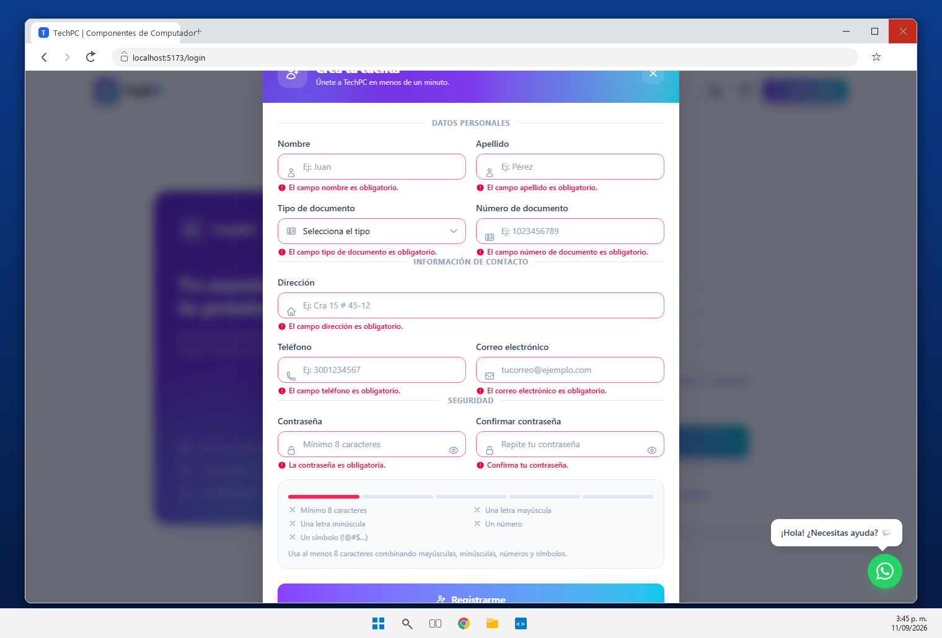 | Validaciones en tiempo real en React (frontend/src/utils/validations.js) y re-validacion en FastAPI con Pydantic: obligatorios, longitudes, formato de correo, telefono y contrasena.
REQ-22 | Seguridad de Contraseñas | Prohibición de texto plano en DB. Uso obligatorio de algoritmos de hashing seguros (como bcrypt) en FastAPI para generación, almacenamiento y verificación en login. | 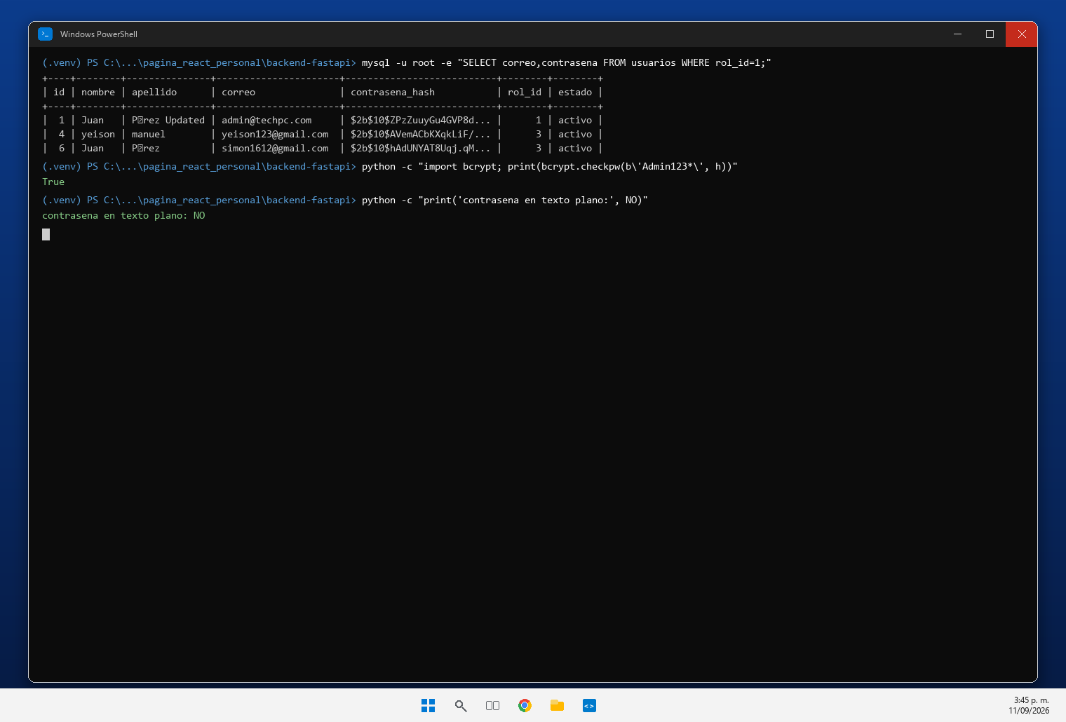 | El SELECT muestra la contrasena almacenada como hash $2b$10$... y bcrypt.checkpw('Admin123*', hash) devuelve True: no existe texto plano en la base de datos.
REQ-23 | Variables de Entorno | Uso de variables de entorno (ej. en archivo .env local) para resguardar información sensible (contraseñas de base de datos, claves secretas, tokens y credenciales). | 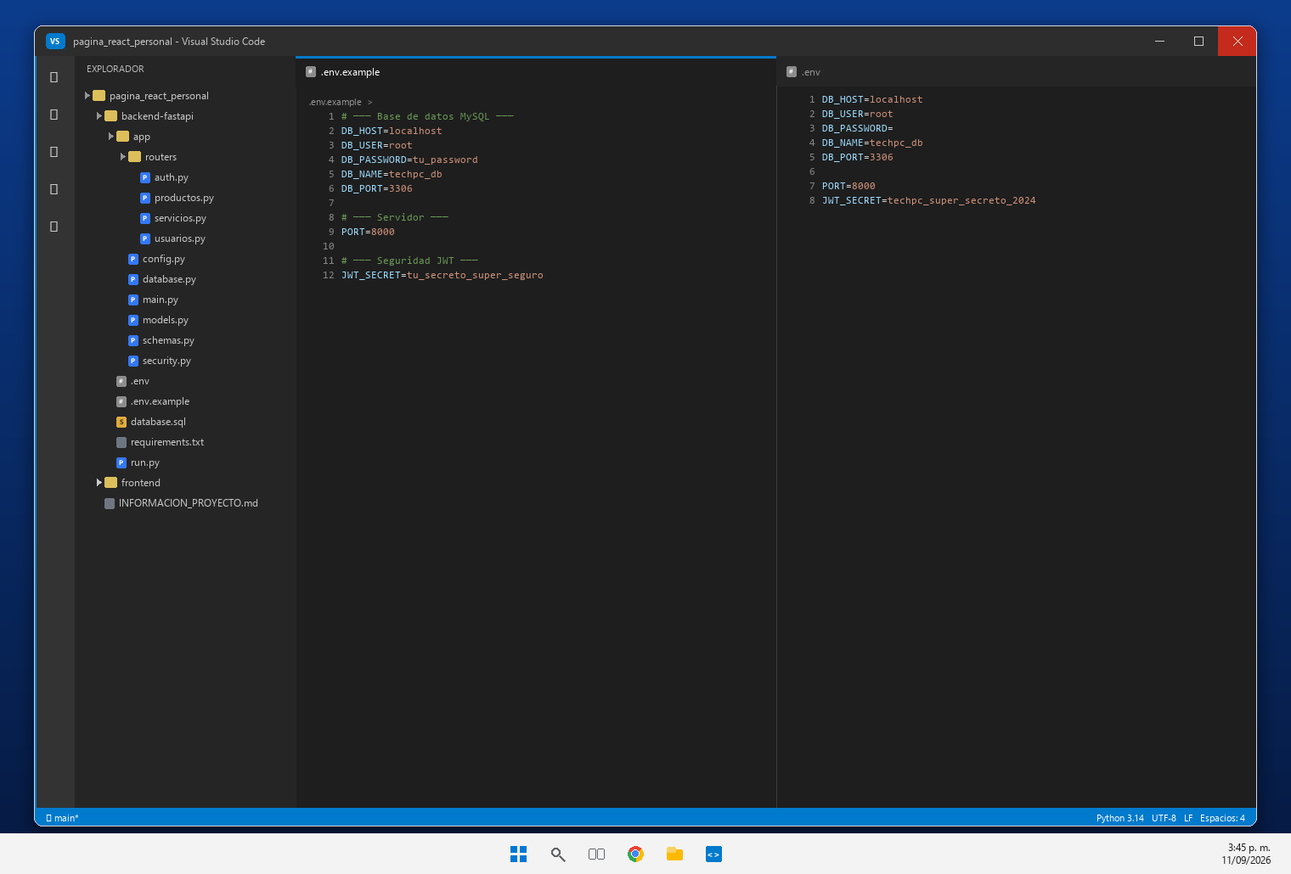 | Variables de entorno en backend-fastapi/.env (DB_HOST, DB_USER, DB_PASSWORD, DB_NAME, DB_PORT, PORT, JWT_SECRET) con su plantilla .env.example; el .env no se comparte.
REQ-24 | Componente Flotante WhatsApp | Conservar el botón reutilizable 'WhatsAppButton.jsx' con posición fija, enlace configurado y diseño coherente. Sigue funcionando con independencia del backend. | 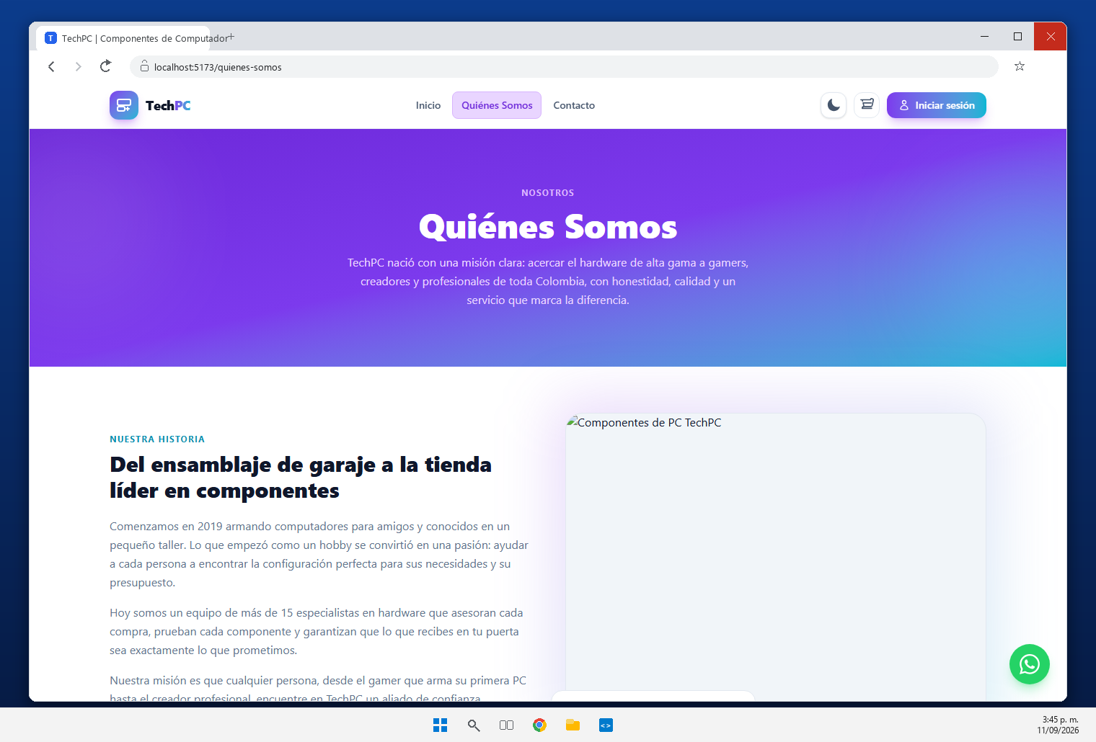 | Se conserva el componente reutilizable WhatsAppButton.jsx con posicion fija y enlace https://wa.me/573044761403; funciona con independencia del backend.
REQ-25 | Documentación FastAPI (Swagger) | Habilitación y visualización de la documentación interactiva en http://127.0.0.1:8000/docs. Debe usarse Swagger UI como evidencia del funcionamiento de la API. | 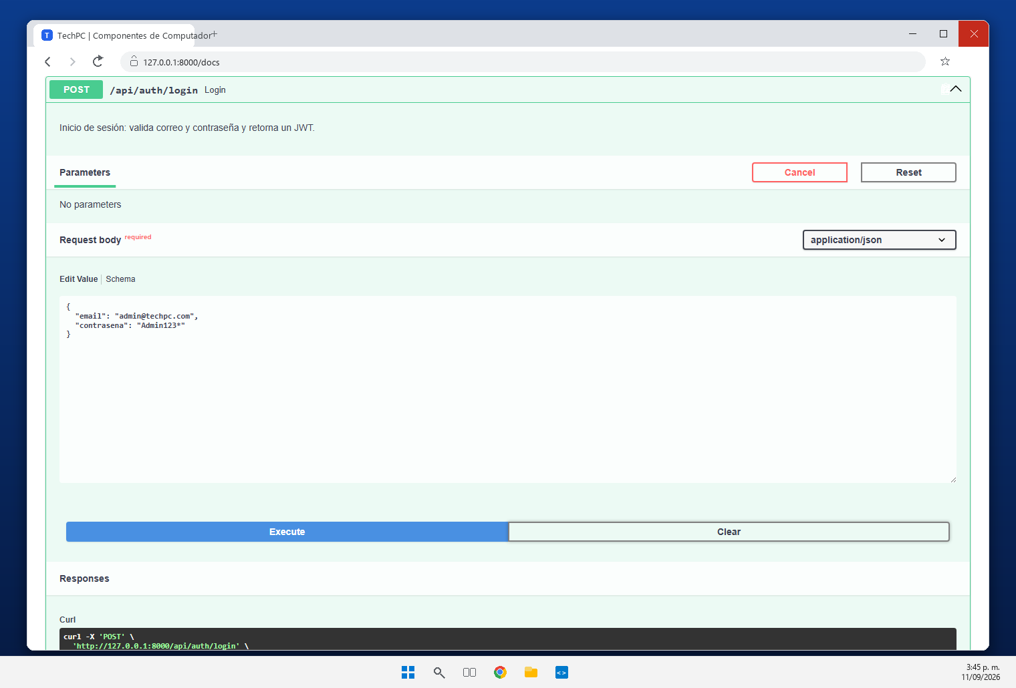 | Swagger UI disponible en http://127.0.0.1:8000/docs. Se ejecuto POST /api/auth/login con 'Try it out' y respondio 200 OK con el token JWT.
REQ-26 | Pruebas con Postman | Evidencias de pruebas de endpoints mediante Postman o similar. Debe cubrir CRUD de usuarios/productos, generación de JWT, rutas protegidas y respuestas de éxito y error. | 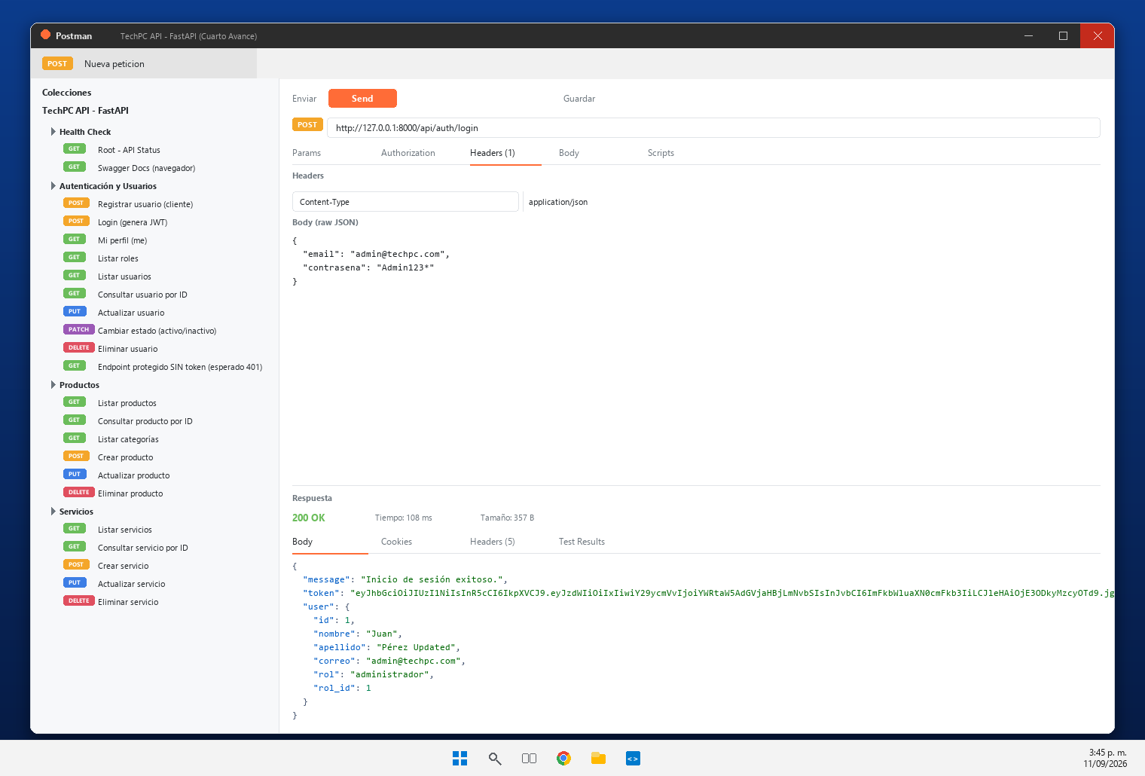 | Coleccion Postman ejecutada contra la API: generacion de JWT, GET protegido con y sin token (200/401), registro de cliente (201) y operaciones PUT/PATCH/DELETE (200).
Url del Drive o Git Hub, donde se encuentra alojado el cuarto entregable:
Versión del Instrumento: 1.0 | Cuarto Entregable React + FastAPI | Generado: 2026-08-31
Nota: Este archivo es una herramienta de autoevaluación académica para el SENA ADSO.

